Hoja1
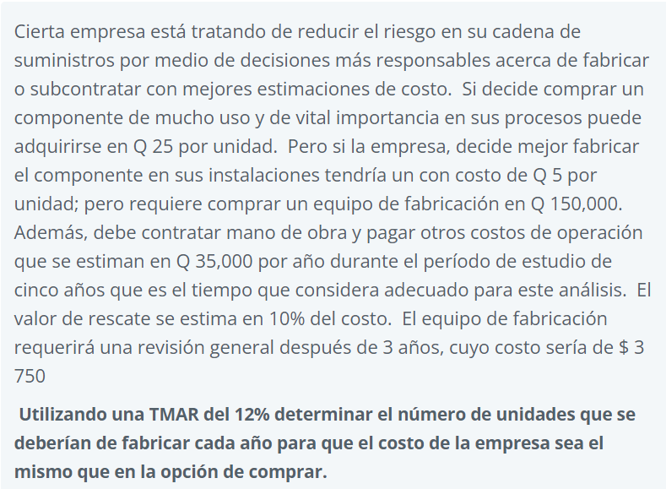

 |  |  |  |  |  | Componente 1 | Costo de fabricacion = VP1 + VP2 - CV
Dato | Componente 1 | Componente 2 |  | año | Ingresos | Gastos
Precio unitario | Q25.00 | Q5.00 | ingreso | 0 |  | Q-
Equipo de fabriacacion | Q- | Q150,000.00 | año 0 | 1 |  | -Q35,000.00 | 150k = unidades * 5 / 365
mano de obra y costos de operación por año | Q35,000.00 | Q35,000.00 | al año | 2 |  | -Q35,000.00 | 10950000 | Unidades
valor de recate | Q15,000.00 | Q15,000.00 | año 5 | 3 |  | -Q38,750.00
Revision luego de 3 años | Q3,750.00 | Q3,750.00 | al 3 año | 4 |  | -Q35,000.00
 |  |  |  | 5 |  | -Q20,000.00
 |  |  |  |  | VA | -Q120,324.94
 |  |  |  |  | VP | Q33,379.31

 |  |  |  |  |  | Componente 2
 |  |  |  | año | Ingresos | Gastos
 |  |  |  | 0 |  | -Q150,000.00
 |  |  |  | 1 |  | -Q35,000.00
 |  |  |  | 2 |  | -Q35,000.00
 |  |  |  | 3 |  | -Q38,750.00
 |  |  |  | 4 |  | -Q35,000.00
 |  |  |  | 5 |  | -Q20,000.00
 |  |  |  |  | VA | -Q270,324.94
 |  |  |  |  | VP | Q74,990.77

Hoja2
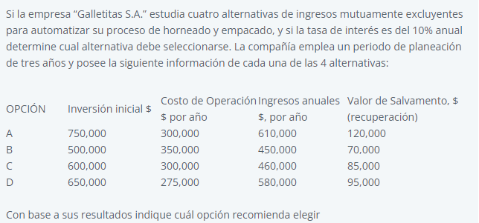

 | Op A | Opa B | Op C | Op D
inversion inicial | $750,000.00 | $500,000.00 | $600,000.00 | $650,000.00
inversion inicial al año | $301,586.10 | $201,057.40 | $241,268.88 | $261,374.62
Costo anual al año | $300,000.00 | $350,000.00 | $300,000.00 | $275,000.00
Beneficios al año | $610,000.00 | $450,000.00 | $460,000.00 | $580,000.00
Valor de recate | $120,000.00 | $70,000.00 | $85,000.00 | $95,000.00
valor de recate anual | $36,253.78 | $21,148.04 | $25,679.76 | $28,700.91

Valor anual de beneficios | $610,000.00 | $450,000.00 | $460,000.00 | $580,000.00
Valor anual de costos | $565,332.33 | $529,909.37 | $515,589.12 | $507,673.72

Comparacion | B vs nada | C vs Na | D vs Na | A vs D
Análisis incremental | 0.85 | 0.89 | 1.14 | 0.52
Justifica el retador? | No | No | Sí | No
Alternativa Elegida | NA | NA | D | D
Alternativa Eliminada | B | C | NA | A
Se debe elegir la opcion D ya que deja una mayor ganancia que sus contrapartes, comprobado en el analisis B/C.

Hoja3
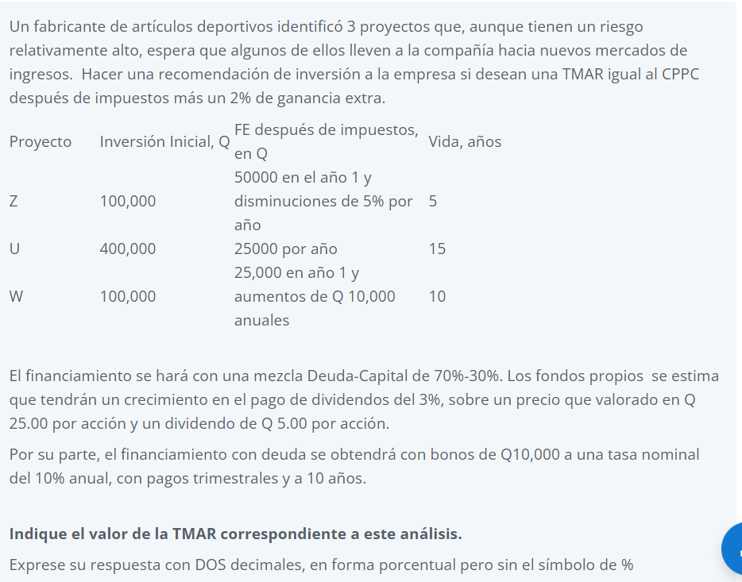

 |  |  |  |  |  |  | Capital propio | 23.00%
 | FNE DE CADA ALTERNATIVA |  |  |  |  |  | Capital de Deuda | 10.38%
AÑOS | OPCIÓN Z | OPCIÓN U | OPCIÓN W | Capítal | 30% | 23.00% | Dividendos | 3%
0 | Q100,000.00 | Q400,000.00 | Q100,000.00 | Deuda | 70% | 10.38%
1 | -Q50,000.00 | -Q25,000.00 | -Q25,000.00
2 | -Q47,500.00 | -Q25,000.00 | -Q35,000.00
3 | -Q45,125.00 | -Q25,000.00 | -Q45,000.00
4 | -Q42,868.75 | -Q25,000.00 | -Q55,000.00
5 | -Q40,725.31 | -Q25,000.00 | -Q65,000.00
6 |  | -Q25,000.00 | -Q75,000.00
7 |  | -Q25,000.00 | -Q85,000.00
8 |  | -Q25,000.00 | -Q95,000.00
9 |  | -Q25,000.00 | -Q105,000.00
10 |  | -Q25,000.00 | -Q115,000.00
11 |  | -Q25,000.00 | Q-
12 |  | -Q25,000.00 | Q-
13 |  | -Q25,000.00 | Q-
14 |  | -Q25,000.00 | Q-
15 |  | -Q25,000.00 | Q-
VPN | -Q126,219.06 | Q300,000.00 | -Q60,000.00
TIR | 36.98% | -0.8% | 43.9%
Tmar | 16.17% | 16.17% | 16.17%

